Тематики
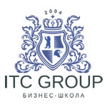
Бизнес-школа ITC Group / ООО "АйТиСи Груп" Лицензия на образовательную деятельность № 3504 выдана Комитетом по образованию Правительства Санкт-Петербурга. Входит с 2016 г. в Реестр Надежных Партнеров по итогам проверок Торгово-Промышленной Палаты Санкт-Петербурга. Адрес: 191040, Санкт-Петербург, Лиговский пр., 73 т. (812) 575-54-64, 8 (800) 551-22-85 - бесплатный звонок для регионов РФ WhatsApp, Viber +7-981-722-86-95, info@itctraining.ru ИНН 7840368681 КПП 784001001, ОГРН 107784755263
Тематики Москва
01
02
03
04
05
06
07
08
09
10
11
12
13
14
15
16
17
18
19
20
21

